108 電力需要実績（人口１人当たり）
108 電力需要実績（人口１人当たり）

 | 時点 2024(R6)年度
 | 単位 1,000kWh |  |  |  |  |  |  |  | 偏差値 |  | 37.8
順位 |  | 都道府県名 |  | 数 値 |  |  | 順位 | 都道府県名 |  | 数 値

 |  | 0 | 全 国 |  | 6,646 | 0.0 | 24 | 0 | 長 野 |  | 7,366
1 |  | 0 | 三 重 |  | 11,486 | 0.0 | 25 | 0 | 山 梨 |  | 7,337
2 |  | 0 | 富 山 |  | 10,320 | 0.0 | 26 | 0 | 広 島 |  | 7,151
3 |  | 0 | 福 井 |  | 9,792 | 0.0 | 27 | 0 | 熊 本 |  | 7,093
4 |  | 0 | 滋 賀 |  | 9,047 | 0.0 | 28 | 0 | 兵 庫 |  | 7,028
5 |  | 0 | 徳 島 |  | 8,866 | 0.0 | 29 | 0 | 和歌山 |  | 6,733
6 |  | 0 | 岡 山 |  | 8,498 | 0.0 | 30 | 0 | 宮 崎 |  | 6,623
7 |  | 0 | 佐 賀 |  | 8,468 | 0.0 | 31 | 0 | 長 崎 |  | 6,606
8 |  | 0 | 福 島 |  | 8,426 | 0.0 | 32 | 0 | 鹿児島 |  | 6,564
9 |  | 0 | 山 口 |  | 8,364 | 0.0 | 33 | 0 | 鳥 取 |  | 6,532
10 |  | 0 | 茨 城 |  | 8,250 | 0.0 | 34 | 0 | 青 森 |  | 6,485
11 |  | 0 | 栃 木 |  | 8,127 | 0.0 | 35 | 0 | 愛 媛 |  | 6,413
12 |  | 0 | 石 川 |  | 8,098 | 0.0 | 36 | 0 | 京 都 |  | 6,245
13 |  | 0 | 岩 手 |  | 7,977 | 0.0 | 37 | 0 | 大 阪 |  | 6,197
14 |  | 0 | 群 馬 |  | 7,970 | 0.0 | 38 | 0 | 宮 城 |  | 6,160
15 |  | 0 | 静 岡 |  | 7,956 | 0.0 | 39 | 0 | 福 岡 |  | 6,124
16 |  | 0 | 大 分 |  | 7,929 | 0.0 | 40 | 0 | 高 知 |  | 5,840
17 |  | 0 | 香 川 |  | 7,818 | 0.0 | 41 | ◎ | 千 葉 |  | 5,638
18 |  | 0 | 岐 阜 |  | 7,704 | 0.0 | 42 | 0 | 沖 縄 |  | 5,580
19 |  | 0 | 島 根 |  | 7,700 | 0.0 | 43 | 0 | 北海道 |  | 5,477
20 |  | 0 | 愛 知 |  | 7,632 | 0.0 | 44 | 0 | 東 京 |  | 5,429
21 |  | 0 | 山 形 |  | 7,619 | 0.0 | 45 | 0 | 奈 良 |  | 5,244
電力需要実績 （人口１人当たり）
北海道 | 5,477
青 森 | 6,485
岩 手 | 7,977
宮 城 | 6,160
秋 田 | 7,617
山 形 | 7,619
福 島 | 8,426
茨 城 | 8,250
栃 木 | 8,127
群 馬 | 7,970
埼 玉 | 5,001
千 葉 | 5,638
東 京 | 5,429
神奈川 | 5,077
新 潟 | 7,525
富 山 | 10,320
石 川 | 8,098
福 井 | 9,792
山 梨 | 7,337
長 野 | 7,366
岐 阜 | 7,704
静 岡 | 7,956
愛 知 | 7,632
三 重 | 11,486
滋 賀 | 9,047
京 都 | 6,245
大 阪 | 6,197
兵 庫 | 7,028
奈 良 | 5,244
和歌山 | 6,733
鳥 取 | 6,532
島 根 | 7,700
岡 山 | 8,498
広 島 | 7,151
山 口 | 8,364
徳 島 | 8,866
香 川 | 7,818
愛 媛 | 6,413
高 知 | 5,840
福 岡 | 6,124
佐 賀 | 8,468
長 崎 | 6,606
熊 本 | 7,093
大 分 | 7,929
宮 崎 | 6,623
鹿児島 | 6,564
沖 縄 | 5,580
22 |  | 0 | 秋 田 |  | 7,617 | 0.0 | 46 | 0 | 神奈川 |  | 5,077
23 |  | 0 | 新 潟 |  | 7,525 | 0.0 | 47 | 0 | 埼 玉 |  | 5,001

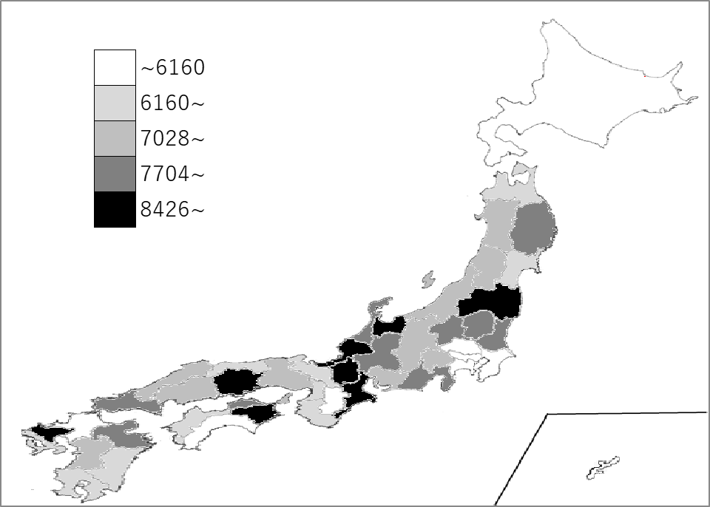
千葉県の推移
令和2年度 | 5562 | 41
令和3年度 | 5614 | 41
令和4年度 | 5553 | 41
令和5年度 | 5519 | 41
令和6年度 | 5638 | 41

《備 考》 ・資料出所 資源エネルギー庁「電力調査統計」 ・算出方法 電力需要実績÷人口 ・参 考 千葉県の電力需要実績は、35,245,206千kWhで7位。 全国は、822,735,164千kWh。

